Bantuan PEGAF
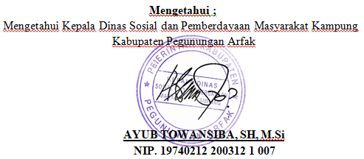
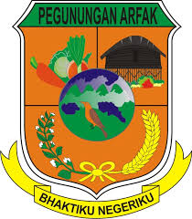
PEMERINTAH KABUPATEN PEGUNUNGAN ARFAK
Dinas Sosial dan Pemberdayaan Masyarakat Kampung
Jl. Raya Anggi, Distrik Anggi, Kabupaten Pegunungan Arfak, Papua Barat No. Tlp.081329886667

 | LAPORAN PENERIMA BANTUAN

 | NAMA PROGRMAN | Bantuan Sosial Keluarga Sejahtera
 | KATEGORI BANTUAN | Sembako
 | SUMBER DANA | APBN
 | TAHUN | 2026
 | SIDTRIK/KAMPUNG | : Distrik Anggi / Kampung Testega

No | Nama | NIK | Alamat | No HP | Jumlah KK | Jenis Bantuan | Tanggal | Status
1 | Ahmad Fauzi | 7371010101010001 | Makassar | 081234567801 | 4 | Sembako | 2026-01-10 | Diterima
2 | Siti Aminah | 7371010101010002 | Gowa | 081234567802 | 3 | Sembako | 2026-01-11 | Diterima
3 | Budi Santoso | 7371010101010003 | Maros | 081234567803 | 5 | Sembako | 2026-01-12 | Proses
4 | Nurhaliza | 7371010101010004 | Takalar | 081234567804 | 2 | Sembako | 2026-01-13 | Diterima
5 | Rahmat Hidayat | 7371010101010005 | Bone | 081234567805 | 6 | Sembako | 2026-01-14 | Ditolak
6 | Dewi Lestari | 7371010101010006 | Pangkep | 081234567806 | 3 | Sembako | 2026-01-15 | Diterima
7 | Agus Salim | 7371010101010007 | Jeneponto | 081234567807 | 4 | Sembako | 2026-01-16 | Proses
8 | Maya Sari | 7371010101010008 | Barru | 081234567808 | 2 | Sembako | 2026-01-17 | Diterima
9 | Irfan Maulana | 7371010101010009 | Sinjai | 081234567809 | 5 | Sembako | 2026-01-18 | Diterima
10 | Sri Wahyuni | 7371010101010010 | Bulukumba | 081234567810 | 3 | Sembako | 2026-01-19 | Proses

 |  |  |  |  |  | TOTAL

